상품제안서
굳 시티터보캐릭터 라이타 | 상품코드: S24984

 |  |  |  |  |  |  | 02-713-8555 | www.synergygift.co.kr
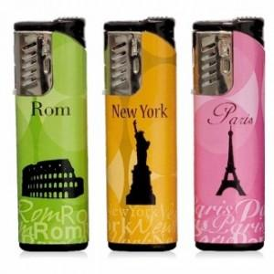 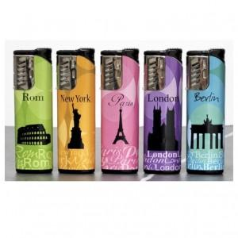

【상세/제작정보】

【인쇄/포장옵션】 | 별도문의 / 포장불가능

【공급단가】 | 수량 | 600~ | 1,200~ | 3,000~ | 4,800~ | 9,600~
*VAT별도 | 단가 | 520원 | 510원 | 490원 | 470원 | 450원

【상품 URL】 | https://www.synergygift.co.kr:443/src/goods_detail.php?gdno=24984

